2023_01_data
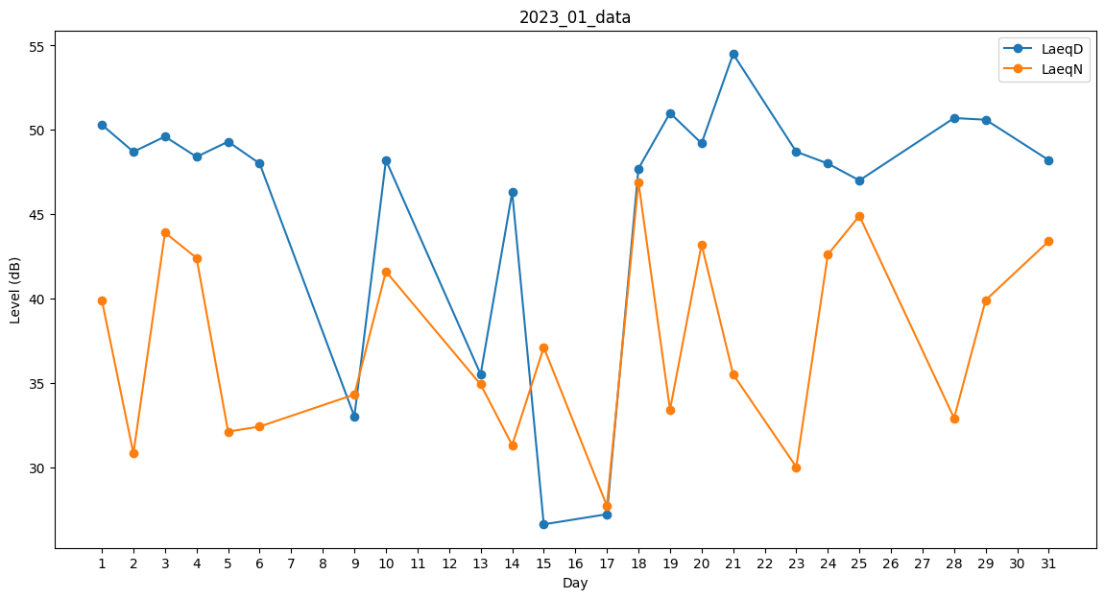
Day | LaeqD | LaeqN
1 | 50.3 | 39.9
2 | 48.7 | 30.8
3 | 49.6 | 43.9
4 | 48.4 | 42.4
5 | 49.3 | 32.1
6 | 48 | 32.4
7 | 50.7 | 0
8 | 0 | 0
9 | 33 | 34.3
10 | 48.2 | 41.6
11 | 0 | 31.3
12 | 48.1 | 0
13 | 35.5 | 34.9
14 | 46.3 | 31.3
15 | 26.6 | 37.1
16 | 44.6 | 0
17 | 27.2 | 27.7
18 | 47.7 | 46.9
19 | 51 | 33.4
20 | 49.2 | 43.2
21 | 54.5 | 35.5
22 | 0 | 0
23 | 48.7 | 30
24 | 48 | 42.6
25 | 47 | 44.9
26 | 39.8 | 0
27 | 0 | 30.2
28 | 50.7 | 32.9
29 | 50.6 | 39.9
30 | 49.6 | 0
31 | 48.2 | 43.4

